Sheet1
一、 | 管端页面支付方式排序更改：

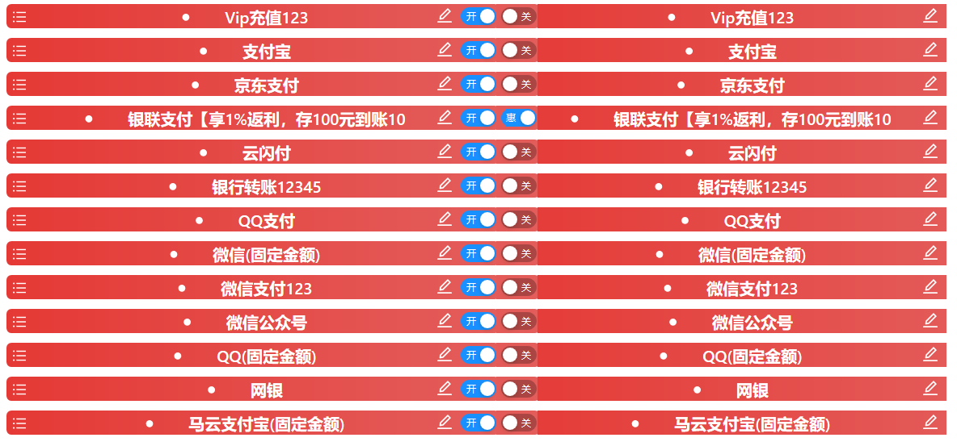

与支付方式排序相同：支持20个汉字
悬浮字为对应支付名称（仅游戏APP端生效）
如：京东支付（仅游戏APP端生效）
与支付方式排序不同点为：文字为惠字
悬浮后文字为：仅游戏APP端生效

二、 | app端需求
 | 如果优惠显示开关为打开状态，则在该充值标签上显示“惠”字样
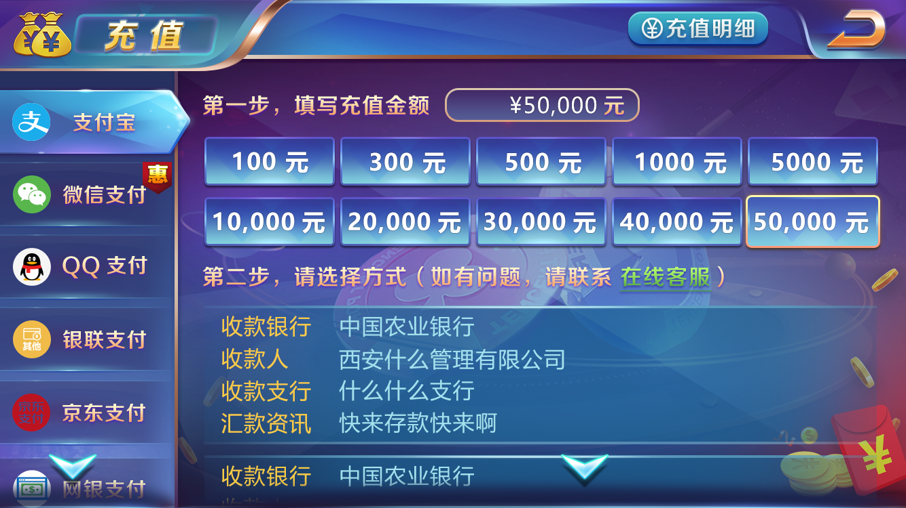

 | 如果游戏app充值描述不为空，则正常显示如下图 | 如果游戏app充值描述为空，则正常显示如下图
 | 显示游戏app充值描述的文本到下图位置，并向下移动所有控件
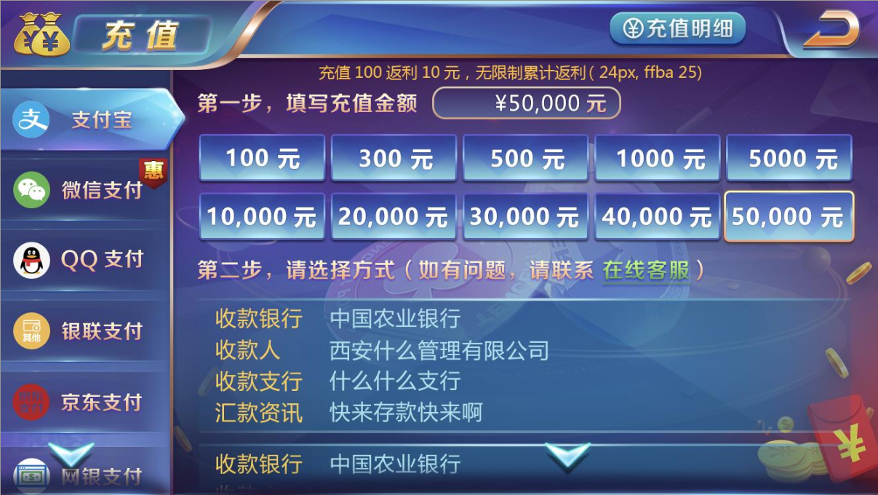

 | PS：如果移动所有控件有问题的话，就按有字的进行布局即可

